商品登録書
【商 品 登 録 書】

 | 区分 |  |  | 1 |  | 新規 |  |  |  |  |  |  |  |  |  |  |  |  |  |  |  |  | 提出者 |  |  | 松本 光 |  |  |  |  | 提出日 |  |  | 2016-04-04

 | JAN |  |  |  |  |  |  | メーカー名 |  |  |  |  | 商品名1 |  |  |  |  |  |  |  |  |  | 商品名2 |  |  |  |  |  |  |  | フレーバー |  | 容量 |  |  | 希望小売価格
 | 4961308116441 |  |  |  |  |  |  | ボシュロム |  |  |  |  | レニューフレッシュ |  |  |  |  |  |  |  |  |  | - |  |  |  |  |  |  |  | - |  | 500ml×2本 |  |  | オープン

 | 商品画像 |  |  |  |  |  |  |  |  |  |  |  |  |  | 大分類CD |  |  |  | 大分類名 |  |  |  |  |  | 棚割CD |  |  | 棚割名 |  |  |  | 中分類CD |  |  | 中分類名
 | 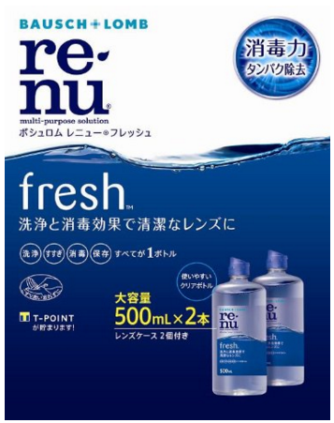 基本画像1枚 |  |  |  |  |  |  |  |  |  |  |  |  |  | 02 |  |  |  | 医療用具 |  |  |  |  |  | 05 |  |  | コンタクト |  |  |  | 020501 |  |  | コンタクトケア

 |  |  |  |  |  |  |  |  |  |  |  |  |  |  | 確定商品CD |  |  |  |  |  |  |  |  |  | 020501 |  |  |  |  |  |  | 0001

 |  |  |  |  |  |  |  |  |  |  |  |  |  |  | 催事CD |  |  |  | クーポンCD |  |  |  |  |  |  |  |  |  | TOPICS CD |  |  |  | 中分類ランキングCD
 |  |  |  |  |  |  |  |  |  |  |  |  |  |  | - |  |  |  | - |  |  |  |  |  |  |  |  |  | - |  |  |  | -

 |  |  |  |  |  |  |  |  |  |  |  |  |  |  | 商品特徴
 |  |  |  |  |  |  |  |  |  |  |  |  |  |  | うるおい成分で、目に優しい装着感 ・レニューフレッシュは、うるおい成分ポロキサミンが、コンタクトレンズ表面の汚れを浮かせて、レンズに涙を引き寄せます。 涙でコンタクトレンズを包んで、レンズと目の間に「涙のクッション」をつくるから、いつまでも潤いのある快適な装用感。目に優しい着け心地が続きます。

 | 使用方法
 | ①洗浄 レンズケースの本剤を満たし、手を石鹸でよく洗います。はずしたレンズを手のひらにのせ、本剤を3～5滴落として片面を人差し指で約10秒間丁寧にこすり洗いします。裏面も本剤を3～5滴落として約10秒間こすり洗いします。 ②すすぎ レンズの両面を本剤ですすぎ、表面の残留物を十分に取り除きます。 ③消毒（保存） レンズケースにレンズを入れ、キャップをしっかりしめます。少なくとも4時間この状態で放置します（この間に消毒が完了します）。消毒後、レンズケースから取り出したレンズはそのまま装用する直前に本剤ですすぐことをおすすめします。 ＊レンズを取り出した後のレンズケースはカラにして、水道の流水で容器内をよくこすり洗いしてからすすぎ、自然乾燥させてください。 （海外等で使用される場合には、レンズケースはレニューで洗浄し、自然乾燥させてください）

 | 追加テキスト

 | 購入可能DS |  |  |  |  |  |  |  |  |  | 購入可能EC |  |  |  |  |  |  |  |  |  | お勧めシーズン |  |  |  | 関連リンク商品JAN
 | 1001 | 1002 | 1003 | 1004 | 1005 | 1006 | 1007 | 1008 | 1009 | 1010 | 5001 | 5002 | 5003 | 5004 | 5005 | 5006 | 5007 | 5008 | 5009 | 5010 | SP | SM | A | W | 商品1 |  |  |  |  | 商品2 |  |  |  |  | 商品3
 | - | - | - | - | - | - | - | - | - | - | - | - | - | - | - | - | - | - | - | - | 1 | 1 | 1 | 1 | - |  |  |  |  | - |  |  |  |  | -

 | 写真1 |  | 写真2 |  | 写真3 |  | 写真4 |  |  | 登録日 |  |  |  |  |  |  |  |  | 掲載開始日 |  |  |  |  |  |  |  | 修正日 |  |  |  |  |  | 掲載終了日
 | 1 |  | - |  | - |  | - |  |  | 2016-04-04 |  |  |  |  |  |  |  |  | 即日 |  |  |  |  |  |  |  | - |  |  |  |  |  | -

